案例设计
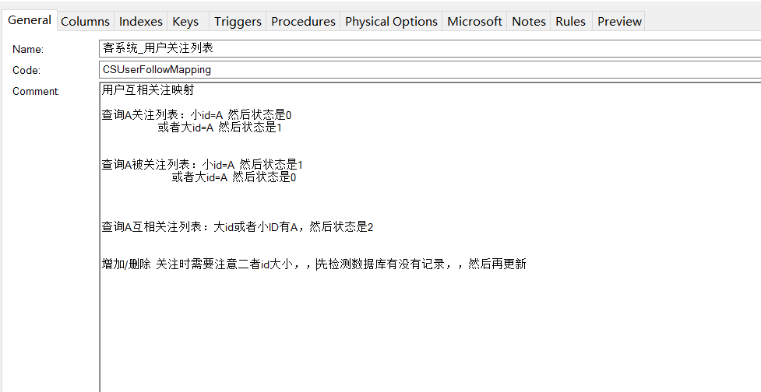
用户互相关注的问题
A关注B
B关注A
AB互相关注

用户表 | Mapping | id | userid1 | userid2 | flag (1左2右3互相)

业务操作：
A关注B
B关注A |  | id | userid1 | userid2
A的关注列表 |  | AB的互粉就需要两行数据
A的粉丝列表 |  | 没办法查出A的互粉列表
A的互粉列表
取消关注

读写分离
主数据库

 | 发布/订阅

从数据库
 | 发布服务器

从数据库

小小的延迟，尤其是大数据量插入更新
需要程序控制读写分离

